Estadísticas
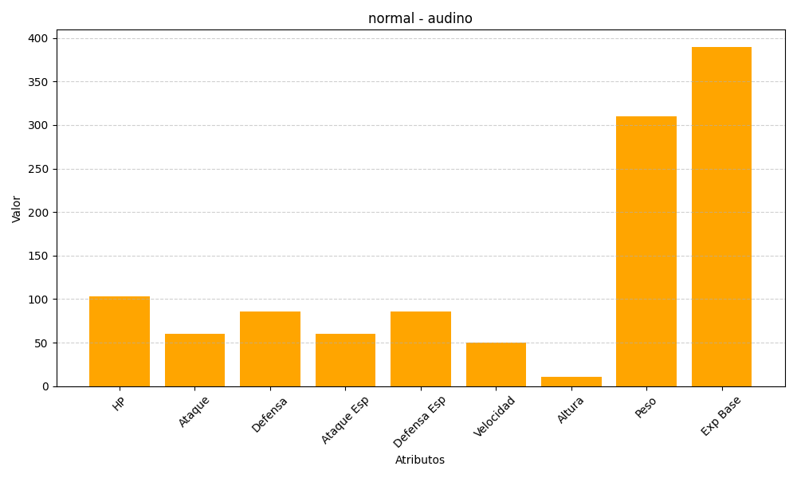
ID | Nombre | Tipo | HP | Ataque | Defensa | Ataque Especial | Defensa Especial | Velocidad | Altura | Peso | Experiencia Base
531 | audino | normal | 103 | 60 | 86 | 60 | 86 | 50 | 11 | 310 | 390

